상품제안서
스테이24 라이크텀블러 350ml | 상품코드: S06708

 |  |  |  |  |  |  | 02-713-8555 | www.synergygift.co.kr
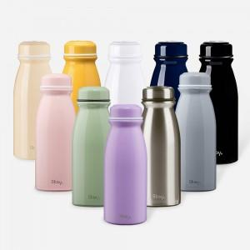 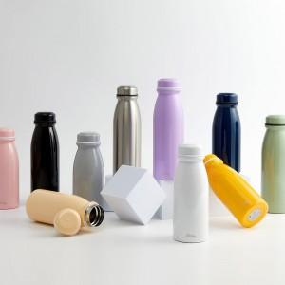 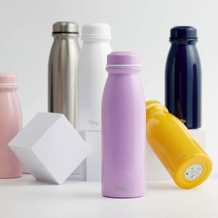

【상세/제작정보】

【인쇄/포장옵션】 | 실크, 레이저 / 포장불가능

【공급단가】 | 수량 | 50~ | 100~ | 500~ | 1,000~ | 3,000~
*VAT별도 | 단가 | 10,530원 | 10,140원 | 9,750원 | 9,360원 | 8,970원

【상품 URL】 | https://www.synergygift.co.kr:443/src/goods_detail.php?gdno=17467

